F02.CFG-Paths
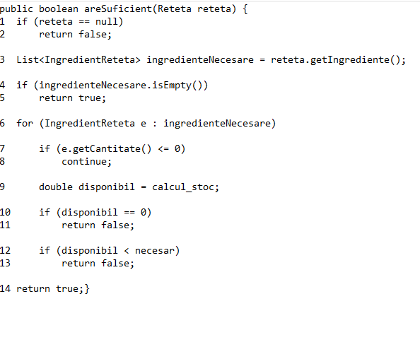
 |  | VVSS, Info Romana, 2025-2026

F02. areSuficient(Reteta reteta) - verifica daca stocul pentru o reteta este sau nu suficient

F02. Covered source code |  |  | F02. Control Flow Graph (CFG) | F02. Cyclomatic Complexity (CC)

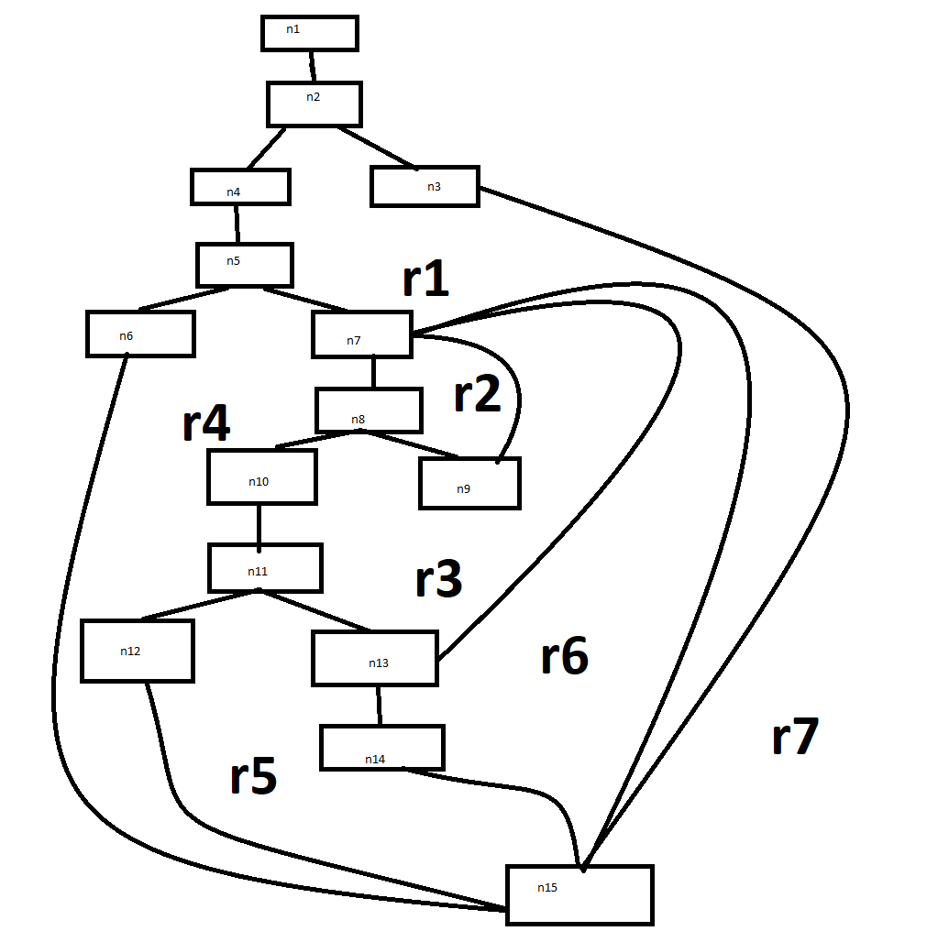
Line No. | Source code |  | Se va insera CFG asociat codului sursa testat (poza, diagrama, etc.). | CC1 = No. of regions = |  | 7
Req02_L01 | if (reteta == null) |  |  | CC2 = Edges - Nodes + 2 = |  | 20-15+2
Req02_L02 | return false |  | <Req02 CFG > | CC3 = No. of Conditions + 1 = |  | 6+1=7
Req02_L03 | List<IngredientReteta> ingredienteNecesare = reteta.getIngrediente()
4 | f (ingredienteNecesare.isEmpty())
5 | return true |  |  | F02. Individual Paths
6 | for (IngredientReteta e : ingredienteNecesare)
7 | if (e.getCantitate() <= 0) |  |  | Path No. | Path
8 | continue |  |  | F02_P01 | 1 → 2(T) → 3
9 | double disponibil = calcul_stoc (repo + stream sum) |  |  | F02_P02 | 1 → 2(F) → 4 → 5(T) → 6
10 | if (disponibil == 0) |  |  | F02_P03 | 1 → 2(F) → 4 → 5(F) → 7 → 8(T) → 9 → 7 → ... → 15
11 | return false |  |  | 4 | 1 → 2(F) → 4 → 5(F) → 7 → 8(F) → 10 → 11(T) → 12
12 | if (disponibil < necesar) |  |  | 5 | 1 → 2(F) → 4 → 5(F) → 7 → 8(F) → 10 → 11(F) → 13(T) → 14
13 | return false |  |  | 6 | 1 → 2(F) → 4 → 5(F) → 7 → 8(F) → 10 → 11(F) → 13(F) → 7 → 15
14 | return true |  |  | 7 | 1 → 2(F) → 4 → 5(F) → 7: 8(T) → 9 → 7 8(F) → 10 → 11(F) → 13(F) → 15
15 | exit

